상품제안서
다즐 이지트립 여행용파우치 8종세트 | 상품코드: S39549

 |  |  |  |  |  |  | 02-713-8555 | www.synergygift.co.kr
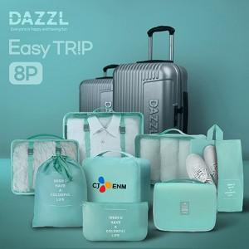 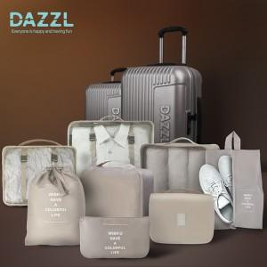 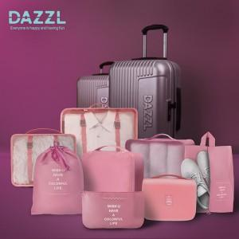

【상세/제작정보】 | <p><span style="font-size: 14pt;">※ 가장 큰 메쉬백에 인쇄가능합니다.</span></p>

【인쇄/포장옵션】 | 풀칼라 / 포장지포장

【공급단가】 | 수량 | 30~ | 100~ | 300~ | 1,000~ | 3,000~
*VAT별도 | 단가 | 11,600원 | 11,000원 | 10,600원 | 10,100원 | 9,900원

【상품 URL】 | https://www.synergygift.co.kr:443/src/goods_detail.php?gdno=39549

